temps
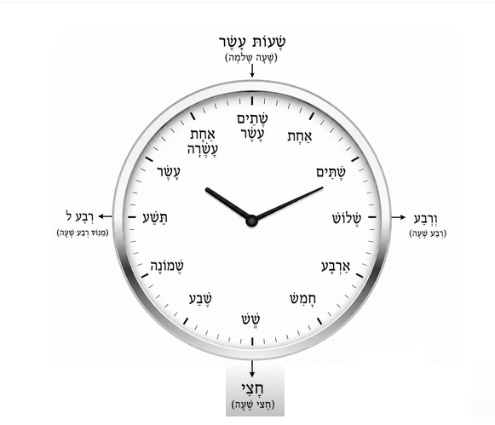
MOIS | חודש | khodech | חודשים | Khodachim
janvier | ינואר | yanuar
février | פברואר | februar
mars | מרץ | martz
avril | אפריל | april
mai | מאי | may
juin | יוני | yoni
juillet | יולי | youli
août | אוגוסט | ogoust
septembre | ספטמבר | september
octobre | אוקטובר | oktober
novembre | נובמבר | november
décembre | דצמבר | detsember
jour | יום | yom | ימים | yomim
mois | חודש | khodech | חודשים | khodachim
semaine | שבוע | Chavoua | שבועות | Chavouot
année | שנה | Chana | שנים | Chanim
siecle | מאה | Méa | מאות | Méot
heure | שעה | cha'a | שעות | Cha'aot
2 heures | שעתיים | cha'taïm
minutes | דקה | daka | דקות | Dakot
dimanche | יום ראשון | yom rishon
lundi | יום שני | yom sheni
mardi | יום שלישי | yom shlishi
mercredi | יום רביעי | yom revi‘i
jeudi | יום חמישי | yom hamishi
vendredi | יום שישי | yom shishi
samedi | שבת | shabat
aujourd'hui | היום | hayom
hier | אתמול | Etmol
demain | מחר | makhar
maintenant | עכשיו | akhchav
SAISON | עונה | ona | עונות | onot
printemps | אביב | Aviv
été | קיץ | Kitz
automne | סתיו | Stav
hiver | חורף | Khoref
JOURNEE | יום | yom | ימים | yomim
matin | בוקר | boker | בקרים | bkarim
soir | ערב | erev | ערבים | aravim
après-midi | אחר הצהריים | akhar hatsahoraïm
nuit | לילה | layla | לילות | leilot
midi | צהריים | tsohoraïm | צהריים | tsohoraïm
fin de semaine | צהריים | סופ״ש
moment | רגע | rega | רגעים | rega’im
quart (et) | רבַע | reva | ורבַע | vé reva ….
quart (moins) |  |  | רבַע לא | reva lé ….
demi | חֲצִי | khetsi

